様式0
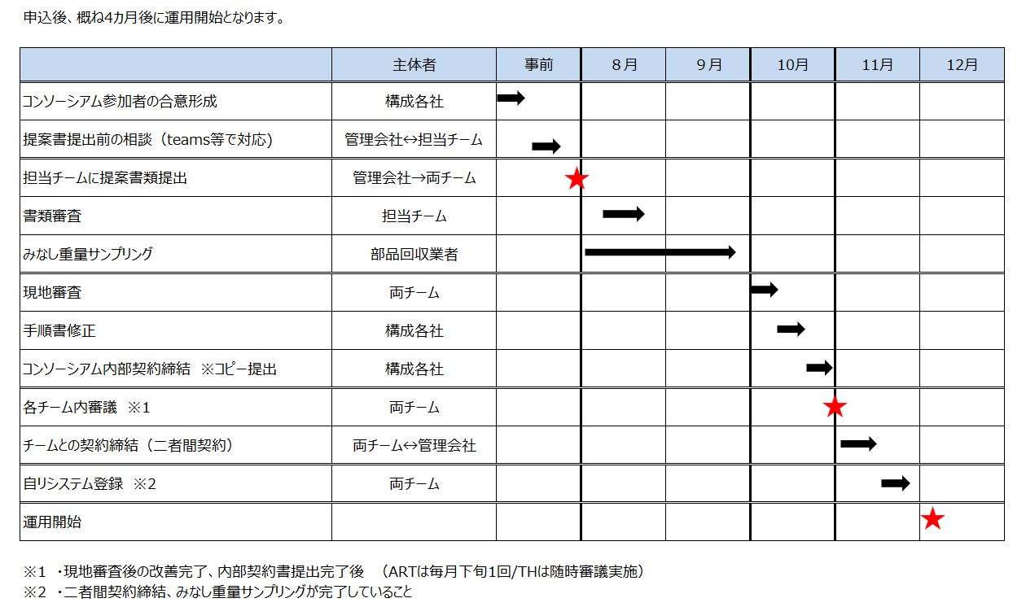
 |  |  |  |  |  |  | 様式0_ver.4
■審査申込みから運用開始までのステップと必要書類

運用開始までの流れ | 日程目安 |  |  |  | 契約時 |  | 運用開始時
 |  | 様式1.2 | 手順書（案） | みなし重量 テーブル設定表 | 手順書（完成版） | 契約書
 |  | ・構成者一覧表 ・工程分担表 | 社内手順書、配置図 |  | ・社内手順書 ・配置図 | コンソーシアム内部 | チームとの二者間
制度へのご相談、お問合せ | 事前
コンソーシアム参加者の合意形成 | 事前
申請書類（提案書）提出 | 8月 | ● | ● | ● ※完了後に現地審査
書類審査 | 8月
現地審査 | 10月
契約用書類の提出 | 10月中旬 |  |  |  | ● | ●
最終審査 | 10月下旬
両チーム業務委託契約締結、システム登録 | 11月中旬 |  |  |  |  |  | ●
運用開始 | 12月

※ 両チームの車種を対象とする場合は両チームへの提案が必要となります。
※ チームとの契約後は提出内容に変更があった際の維持管理が必要となります。
※ 必要に応じて上記以外の資料をご提出いただく場合があります。
※ 対応時間はあくまで目安となり、申込状況やご提出後の対応状況、また記載内容等によっては、お時間を要する場合があります。

